指标
序号 | 日期 | 人民币:实际有效汇率指数
 | 指标名称 | 人民币:实际有效汇率指数
 | 指标ID | EMM00058237
 | 频率 | 月
 | 单位
 | 时间区间 | 1994-01~2025-01
 | 来源 | 国际清算银行
 | 国家 | 中国
 | 更新时间 | 2025-02-20
 | 表名 | 人民币有效汇率指数(月)
1 | 1994-01 | 52.80
2 | 1994-02 | 53.07
3 | 1994-03 | 53.23
4 | 1994-04 | 54.17
5 | 1994-05 | 54.51
6 | 1994-06 | 54.73
7 | 1994-07 | 54.14
8 | 1994-08 | 56.13
9 | 1994-09 | 57.99
10 | 1994-10 | 58.12
11 | 1994-11 | 58.74
12 | 1994-12 | 60.29
13 | 1995-01 | 61.94
14 | 1995-02 | 61.96
15 | 1995-03 | 60.16
16 | 1995-04 | 59.37
17 | 1995-05 | 60.60
18 | 1995-06 | 59.96
19 | 1995-07 | 59.88
20 | 1995-08 | 62.37
21 | 1995-09 | 64.74
22 | 1995-10 | 64.11
23 | 1995-11 | 64.49
24 | 1995-12 | 64.85
25 | 1996-01 | 66.78
26 | 1996-02 | 67.36
27 | 1996-03 | 67.62
28 | 1996-04 | 68.82
29 | 1996-05 | 68.69
30 | 1996-06 | 68.55
31 | 1996-07 | 67.85
32 | 1996-08 | 68.25
33 | 1996-09 | 69.82
34 | 1996-10 | 69.78
35 | 1996-11 | 69.54
36 | 1996-12 | 70.36
37 | 1997-01 | 72.05
38 | 1997-02 | 74.02
39 | 1997-03 | 73.70
40 | 1997-04 | 74.58
41 | 1997-05 | 73.06
42 | 1997-06 | 71.81
43 | 1997-07 | 71.87
44 | 1997-08 | 73.30
45 | 1997-09 | 74.70
46 | 1997-10 | 74.15
47 | 1997-11 | 75.28
48 | 1997-12 | 78.69
49 | 1998-01 | 81.32
50 | 1998-02 | 80.05
51 | 1998-03 | 79.71
52 | 1998-04 | 79.41
53 | 1998-05 | 78.75
54 | 1998-06 | 79.20
55 | 1998-07 | 78.12
56 | 1998-08 | 79.30
57 | 1998-09 | 78.85
58 | 1998-10 | 75.47
59 | 1998-11 | 75.07
60 | 1998-12 | 74.33
61 | 1999-01 | 74.46
62 | 1999-02 | 75.88
63 | 1999-03 | 76.67
64 | 1999-04 | 76.08
65 | 1999-05 | 75.30
66 | 1999-06 | 74.60
67 | 1999-07 | 74.24
68 | 1999-08 | 73.30
69 | 1999-09 | 74.01
70 | 1999-10 | 73.11
71 | 1999-11 | 72.84
72 | 1999-12 | 72.46
73 | 2000-01 | 73.66
74 | 2000-02 | 75.62
75 | 2000-03 | 74.21
76 | 2000-04 | 73.93
77 | 2000-05 | 74.70
78 | 2000-06 | 73.01
79 | 2000-07 | 73.07
80 | 2000-08 | 73.82
81 | 2000-09 | 75.46
82 | 2000-10 | 76.01
83 | 2000-11 | 76.80
84 | 2000-12 | 76.64
85 | 2001-01 | 77.65
86 | 2001-02 | 77.82
87 | 2001-03 | 78.63
88 | 2001-04 | 79.59
89 | 2001-05 | 78.65
90 | 2001-06 | 78.42
91 | 2001-07 | 78.61
92 | 2001-08 | 76.97
93 | 2001-09 | 76.99
94 | 2001-10 | 77.62
95 | 2001-11 | 78.22
96 | 2001-12 | 78.85
97 | 2002-01 | 80.18
98 | 2002-02 | 81.38
99 | 2002-03 | 79.54
100 | 2002-04 | 78.64
101 | 2002-05 | 76.57
102 | 2002-06 | 74.73
103 | 2002-07 | 72.90
104 | 2002-08 | 73.44
105 | 2002-09 | 74.21
106 | 2002-10 | 74.71
107 | 2002-11 | 73.83
108 | 2002-12 | 73.68
109 | 2003-01 | 73.16
110 | 2003-02 | 73.58
111 | 2003-03 | 72.82
112 | 2003-04 | 72.63
113 | 2003-05 | 70.13
114 | 2003-06 | 69.34
115 | 2003-07 | 69.63
116 | 2003-08 | 70.25
117 | 2003-09 | 69.88
118 | 2003-10 | 68.70
119 | 2003-11 | 69.73
120 | 2003-12 | 68.90
121 | 2004-01 | 68.79
122 | 2004-02 | 68.34
123 | 2004-03 | 69.03
124 | 2004-04 | 69.50
125 | 2004-05 | 70.16
126 | 2004-06 | 68.97
127 | 2004-07 | 68.65
128 | 2004-08 | 69.25
129 | 2004-09 | 69.50
130 | 2004-10 | 68.30
131 | 2004-11 | 66.58
132 | 2004-12 | 65.60
133 | 2005-01 | 66.40
134 | 2005-02 | 67.47
135 | 2005-03 | 66.05
136 | 2005-04 | 66.39
137 | 2005-05 | 66.34
138 | 2005-06 | 66.92
139 | 2005-07 | 68.15
140 | 2005-08 | 68.18
141 | 2005-09 | 68.37
142 | 2005-10 | 69.26
143 | 2005-11 | 70.36
144 | 2005-12 | 70.22
145 | 2006-01 | 69.66
146 | 2006-02 | 70.66
147 | 2006-03 | 69.67
148 | 2006-04 | 68.94
149 | 2006-05 | 67.15
150 | 2006-06 | 67.70
151 | 2006-07 | 67.53
152 | 2006-08 | 67.44
153 | 2006-09 | 68.51
154 | 2006-10 | 69.14
155 | 2006-11 | 69.12
156 | 2006-12 | 69.37
157 | 2007-01 | 70.87
158 | 2007-02 | 71.84
159 | 2007-03 | 70.69
160 | 2007-04 | 69.82
161 | 2007-05 | 70.29
162 | 2007-06 | 71.07
163 | 2007-07 | 71.32
164 | 2007-08 | 72.07
165 | 2007-09 | 71.88
166 | 2007-10 | 70.88
167 | 2007-11 | 70.94
168 | 2007-12 | 72.34
169 | 2008-01 | 73.70
170 | 2008-02 | 75.96
171 | 2008-03 | 74.01
172 | 2008-04 | 74.38
173 | 2008-05 | 74.65
174 | 2008-06 | 75.03
175 | 2008-07 | 75.00
176 | 2008-08 | 76.74
177 | 2008-09 | 78.86
178 | 2008-10 | 82.28
179 | 2008-11 | 84.46
180 | 2008-12 | 82.49
181 | 2009-01 | 84.08
182 | 2009-02 | 86.33
183 | 2009-03 | 86.16
184 | 2009-04 | 84.16
185 | 2009-05 | 81.44
186 | 2009-06 | 79.85
187 | 2009-07 | 79.53
188 | 2009-08 | 78.90
189 | 2009-09 | 78.15
190 | 2009-10 | 76.91
191 | 2009-11 | 76.74
192 | 2009-12 | 77.98
193 | 2010-01 | 78.56
194 | 2010-02 | 80.56
195 | 2010-03 | 79.39
196 | 2010-04 | 79.35
197 | 2010-05 | 81.36
198 | 2010-06 | 81.76
199 | 2010-07 | 80.87
200 | 2010-08 | 80.03
201 | 2010-09 | 80.02
202 | 2010-10 | 78.83
203 | 2010-11 | 80.36
204 | 2010-12 | 81.39
205 | 2011-01 | 81.67
206 | 2011-02 | 82.09
207 | 2011-03 | 80.82
208 | 2011-04 | 79.90
209 | 2011-05 | 80.03
210 | 2011-06 | 80.29
211 | 2011-07 | 80.54
212 | 2011-08 | 81.20
213 | 2011-09 | 83.80
214 | 2011-10 | 84.83
215 | 2011-11 | 85.39
216 | 2011-12 | 86.70
217 | 2012-01 | 87.92
218 | 2012-02 | 86.72
219 | 2012-03 | 86.92
220 | 2012-04 | 86.79
221 | 2012-05 | 87.53
222 | 2012-06 | 87.40
223 | 2012-07 | 87.33
224 | 2012-08 | 86.98
225 | 2012-09 | 86.30
226 | 2012-10 | 86.49
227 | 2012-11 | 88.01
228 | 2012-12 | 88.26
229 | 2013-01 | 89.50
230 | 2013-02 | 90.97
231 | 2013-03 | 91.25
232 | 2013-04 | 92.14
233 | 2013-05 | 92.93
234 | 2013-06 | 92.96
235 | 2013-07 | 93.75
236 | 2013-08 | 93.80
237 | 2013-09 | 94.07
238 | 2013-10 | 93.05
239 | 2013-11 | 94.20
240 | 2013-12 | 95.04
241 | 2014-01 | 96.85
242 | 2014-02 | 96.78
243 | 2014-03 | 93.92
244 | 2014-04 | 91.82
245 | 2014-05 | 91.31
246 | 2014-06 | 91.32
247 | 2014-07 | 91.83
248 | 2014-08 | 93.39
249 | 2014-09 | 95.63
250 | 2014-10 | 97.15
251 | 2014-11 | 99.28
252 | 2014-12 | 100.48
253 | 2015-01 | 102.17
254 | 2015-02 | 103.72
255 | 2015-03 | 104.58
256 | 2015-04 | 103.97
257 | 2015-05 | 102.61
258 | 2015-06 | 103.24
259 | 2015-07 | 104.85
260 | 2015-08 | 104.38
261 | 2015-09 | 104.31
262 | 2015-10 | 103.36
263 | 2015-11 | 104.99
264 | 2015-12 | 104.47
265 | 2016-01 | 104.07
266 | 2016-02 | 105.05
267 | 2016-03 | 103.27
268 | 2016-04 | 101.35
269 | 2016-05 | 100.55
270 | 2016-06 | 98.95
271 | 2016-07 | 97.97
272 | 2016-08 | 97.25
273 | 2016-09 | 97.59
274 | 2016-10 | 97.39
275 | 2016-11 | 97.95
276 | 2016-12 | 98.81
277 | 2017-01 | 99.21
278 | 2017-02 | 98.25
279 | 2017-03 | 96.91
280 | 2017-04 | 96.08
281 | 2017-05 | 95.33
282 | 2017-06 | 95.59
283 | 2017-07 | 95.69
284 | 2017-08 | 96.27
285 | 2017-09 | 97.57
286 | 2017-10 | 97.84
287 | 2017-11 | 97.73
288 | 2017-12 | 97.89
289 | 2018-01 | 98.79
290 | 2018-02 | 101.14
291 | 2018-03 | 99.64
292 | 2018-04 | 99.89
293 | 2018-05 | 100.52
294 | 2018-06 | 99.84
295 | 2018-07 | 96.96
296 | 2018-08 | 96.09
297 | 2018-09 | 96.64
298 | 2018-10 | 96.27
299 | 2018-11 | 96.23
300 | 2018-12 | 97.10
301 | 2019-01 | 97.93
302 | 2019-02 | 99.88
303 | 2019-03 | 99.75
304 | 2019-04 | 99.45
305 | 2019-05 | 98.00
306 | 2019-06 | 96.57
307 | 2019-07 | 97.19
308 | 2019-08 | 96.12
309 | 2019-09 | 96.25
310 | 2019-10 | 96.95
311 | 2019-11 | 98.34
312 | 2019-12 | 98.02
313 | 2020-01 | 100.06
314 | 2020-02 | 101.40
315 | 2020-03 | 101.23
316 | 2020-04 | 100.88
317 | 2020-05 | 99.13
318 | 2020-06 | 97.40
319 | 2020-07 | 98.18
320 | 2020-08 | 98.41
321 | 2020-09 | 100.13
322 | 2020-10 | 100.79
323 | 2020-11 | 101.17
324 | 2020-12 | 101.23
325 | 2021-01 | 102.28
326 | 2021-02 | 103.83
327 | 2021-03 | 103.23
328 | 2021-04 | 101.95
329 | 2021-05 | 101.76
330 | 2021-06 | 101.67
331 | 2021-07 | 102.39
332 | 2021-08 | 102.41
333 | 2021-09 | 102.44
334 | 2021-10 | 103.98
335 | 2021-11 | 105.03
336 | 2021-12 | 105.75
337 | 2022-01 | 105.06
338 | 2022-02 | 105.86
339 | 2022-03 | 106.38
340 | 2022-04 | 105.21
341 | 2022-05 | 101.28
342 | 2022-06 | 101.42
343 | 2022-07 | 103.40
344 | 2022-08 | 101.86
345 | 2022-09 | 101.10
346 | 2022-10 | 99.39
347 | 2022-11 | 96.84
348 | 2022-12 | 97.40
349 | 2023-01 | 98.07
350 | 2023-02 | 98.02
351 | 2023-03 | 96.87
352 | 2023-04 | 95.27
353 | 2023-05 | 93.98
354 | 2023-06 | 91.88
355 | 2023-07 | 91.15
356 | 2023-08 | 91.61
357 | 2023-09 | 92.14
358 | 2023-10 | 92.41
359 | 2023-11 | 91.61
360 | 2023-12 | 92.00
361 | 2024-01 | 91.67
362 | 2024-02 | 93.28
363 | 2024-03 | 91.71
364 | 2024-04 | 91.66
365 | 2024-05 | 91.12
366 | 2024-06 | 91.16
367 | 2024-07 | 91.29
368 | 2024-08 | 91.28
369 | 2024-09 | 91.39
370 | 2024-10 | 92.04
371 | 2024-11 | 91.51
372 | 2024-12 | 91.53
373 | 2025-01 | 91.93

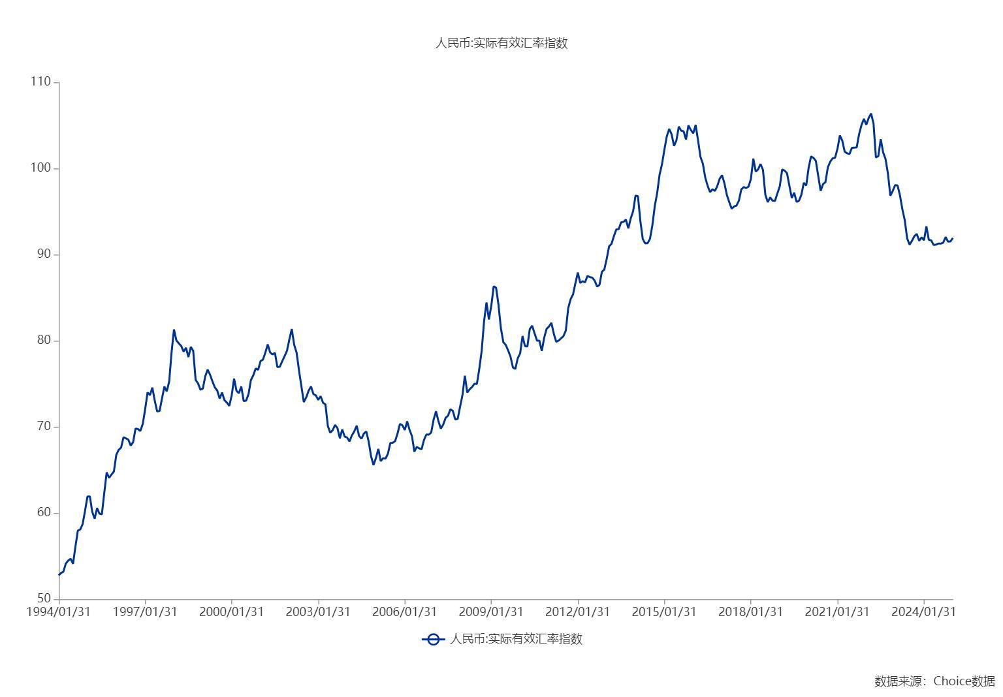

数据来源：东方财富Choice数据

